상품제안서
광고메세지 달력 | 상품코드: S29955

 |  |  |  |  |  |  | 02-713-8555 | www.synergygift.co.kr
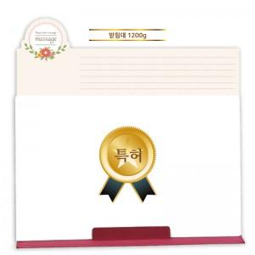

【상세/제작정보】 | <span style="font-size: 12pt;">* 상단 PP UV인쇄(풀컬러인쇄) 기본 포함</span>

【인쇄/포장옵션】 | 실크, 불박, 금박, 은박 / 포장불가능

【공급단가】 | 수량 | 1,000~ | 2,000~ | 3,000~ | 5,000~ | 10,000~
*VAT별도 | 단가 | 3,250원 | 3,070원 | 2,920원 | 2,850원 | 2,800원

【상품 URL】 | https://www.synergygift.co.kr:443/src/goods_detail.php?gdno=29955

